箱唛扫码
Factory name (工厂名称)
PO. Number(订单号) | 84948-01
Style Code.(款号) | 7315-376
Product Code.(产品编号) | RECYCLE CARE LABEL RECYCLE COMPONENT LABEL | Carton No.(箱号):
Inner Packages(包装方式） | 2000pcs/ bundle | 1\1
SIZE/qty (尺码/数量) | 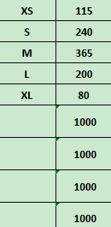
Carton Dimension（箱规） | 20*20*30 | Country of Origin：
Gross Weight（毛重） | 1.4kg | Made In China
Net Weight（净重） | 1kg
Remark（备注）

07315376251011
07315376251028
07315376251035
07315376251042
07315376251059

